申込み
申込み用紙 |  |  |  |  |  |  | 2022-12-31 | 2022-12-31
大会名 | 三重県ミックスダブルス

加盟団体
申込み責任者 |  |  |  | 連絡先
振込日 |  |  |  | 振込者名
振込金額 |  | 0円 |  | ※参加料 | 協会登録
 |  |  |  | ダブルス | 3,000円
 |  |  |  |  |  |  | 2023-12-31 | 2023-12-31

ダブルス
 | 種目 | 氏名 |  | 所属団体 | 生年月日 | 年齢 | ポイント | 追加登録
 |  | 姓 | 名 |  | (西暦) |  | （任意）
例 | 一般Ｂ級 | 松阪 | 太郎 | 南勢テニス協会 | 1955-02-25 | 68 | 8 | 有

 |  | 南勢 | 花子 | 南勢テニス協会 | 1989-02-25 | 34 | 50 | 無

1

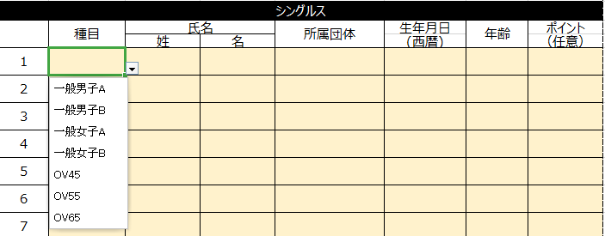
▼を押すと種目が表示されますのでそこから選択ください。
2

3

4

5

6

7

8

9

10

11

12

13

14

15

《申し込み時の注意》 |  | 注）申し込み方法に不備があった場合は、受付することが出来ませんのでご注意ください。
◎年齢別種目は、必ず生年月日(西暦)を記入してください。
◎振り込み及び申し込みは、各所属団体でまとめてお願いします。
◎郵送の場合は申し込み用紙と銀行振込票（コピー可）を同封の上、郵送して下さい。
◎Ｅメールの場合は振込金額、振込日（口座に振り込まれる日付）、振込名(必ず所属団体名と振込
者名）を記入の上、必ず所定の申込用紙（エクセル）をファイル添付してください。

